المؤشرات الكلية

سوق العراق للاوراق المالية
جلسة الخميس 2026/5/21 |  |  |  | تقرير أسعار الأسهم المتداولة لسوق العراق للأوراق المالية
الجلسة (90)
الاسهم المتداولة المدرجة و OTC |  |  | 24,723,303,157 |  |  | قيمة الأسهم المتداولة المدرجة و OTC |  | 25,306,662,175 |  |  | صفقات الشركات المدرجة وOTC | 762
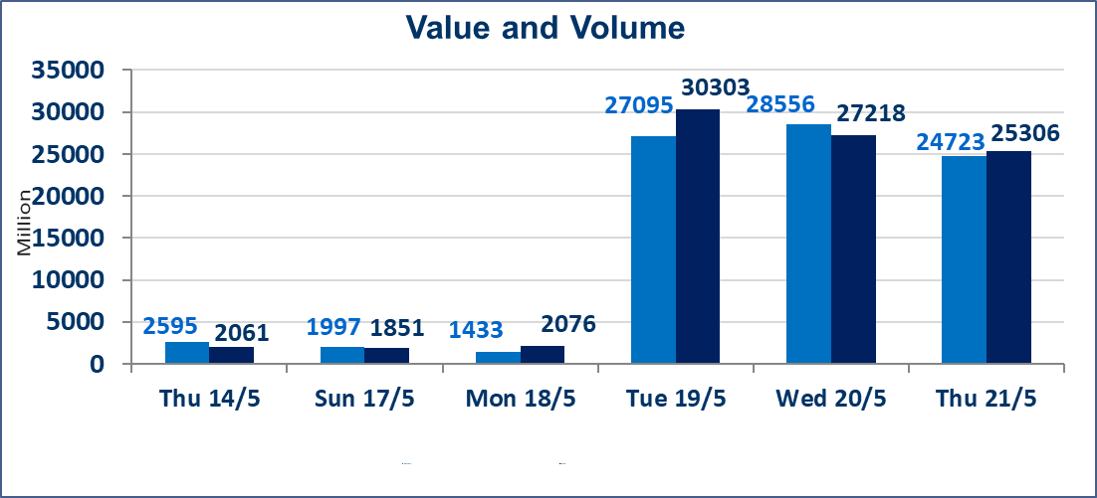
المؤشر60 ISX اليوم | 944.57 |  | نقطة |  |  | المؤشر15 ISX اليوم | 1239.81 | نقطة
المؤشر 60 ISX السابق | 946.25 |  | نقطة |  |  | المؤشر 15 ISX السابق | 1240.76 | نقطة
نسبة التغير | -0.18 |  | % |  |  | نسبة التغير | -0.08 | %
عدد النقاط | -1.68 |  | نقطة |  |  | عدد النقاط | -0.95 | نقطة

الشركات المدرجة | 104 | OTC | 14 | 118 |  | الشركات غير المتداولة المدرجة | 42 | OTC | 13 | 55
الشركات المتداولة | 48 | OTC | 1 | 49 |  | الشركات المرتفعة |  |  | 9
شركات الهيئة العامة |  |  |  | 6 |  | الشركات المنخفضة |  |  | 14
الموقوفة بقرار من هيأة الأوراق المالية |  |  |  | 8
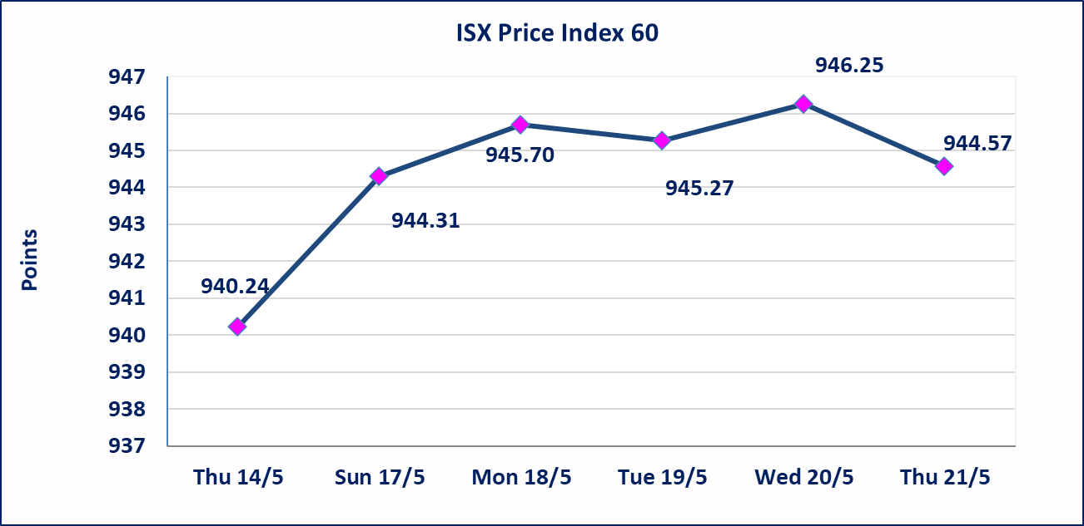
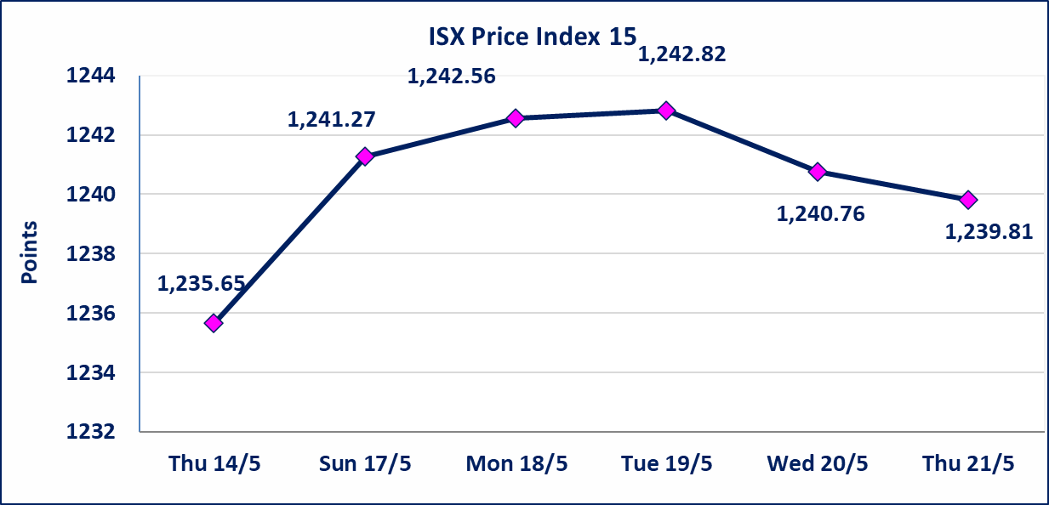

* | استنادا الى قرار الامانة العامة لمجلس الوزراء تقرر عدم تنظيم جلسات التداول للفترة من يوم الثلاثاء الموافق 2026/5/26 لغاية 2026/5/28 بمناسبة عيد الاضحى المبارك ، وستنظم جلسات التداول اعتبارا من يوم الاحد الموافق 2026/5/31
الوطنية للصناعات الغذائية (INFF) | سيتم البدء بعمليات ايداع شهادات اسهم المساهمين لشركة الوطنية للصناعات الغذائية إعتباراً من جلسة الاحد 2026/5/24 وسيتم اطلاق التداول إعتباراً من جلسة الاحد 2026/6/14 بعد ايداع 5% من رأس المال او بعد مرور (21) يوم من تاريخ بدء الايداع في منصة الشركات غير المدرجة ISX-OTC.
سندات اعمار - الاصدارية الثانية فئة مليون دينار CB40 | ايقاف التداول على سندات اعمار الاصدارية الثانية فئة (مليون) دينار إعتباراً من جلسة الاثنين 2026/5/25 لقرب استحقاق الفائدة نصف سنوية . وسيتم اعادة التداول اعتبارا من جلسة الاحد 2026/5/31
الاوامر الخاصة | نفذت شركة ايلاف للوساطة أمر متقابل مقصود على أسهم شركة مصرف القرطاس بعدد أسهم (24,000,000,000) سهم بقيمة (24,000,000,000) دينار ، في زمن الجلسة الاضافي (بعد الساعة 1 ظهراً) وفقاً لاجراءات تنفيذ الصفقات الكبيرة.
الحد الأعلى والادنى للتغير في السعر | نسبة التغير في كافة المنصات (5%) إرتفاعاً وإنخفاضاً من سعر الاغلاق السابق.
Web site : www.isx-iq.net E-mail : info-isx@isx-iq.net |  |  |  |  | 07834000034 - 07711211522 : ص . ب :3607 العلوية الهاتف |  |  |  |  |  | بغداد /الكرادة/ قرب المسرح الوطني /مجاور مصرف الخليج التجاري

نسبة التغير
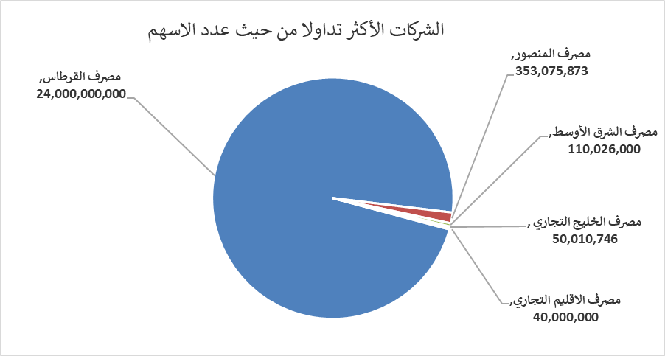
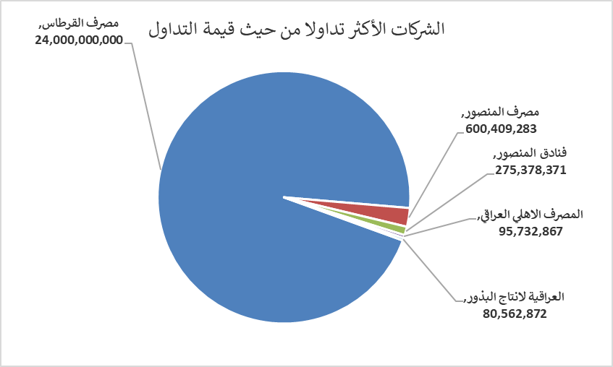
الشركات الأكثر ارتفاعاً وانخفاضاً

نسبة التغير لاسعار الاغلاق الاكثر ارتفاعاً |  |  |  | نسبة التغير لاسعار الاغلاق الاكثر انخفاضاً
اسم الشركة | اغلاق | التغير(%) | الاسهم المتداولة | اسم الشركة | اغلاق | التغير (%) | الاسهم المتداولة
المصرف المتحد للاستثمار | 0.060 | 20.00 | 593,167 | مصرف سومر التجاري | 0.190 | -5.00 | 11,044,731
سد الموصل السياحية | 14.050 | 4.07 | 25,910 | البادية للنقل العام | 1.330 | -5.00 | 382,466
الحديثة للانتاج الحيواني | 0.380 | 2.70 | 1,000 | نقل المنتجات النفطية | 1.500 | -3.85 | 2,000
الامين العقارية | 1.700 | 1.80 | 64,711 | الوطنية لصناعات الاثاث المنزلي | 0.870 | -3.33 | 306,626
المصرف التجاري العراقي الاسلامي | 0.670 | 1.52 | 1,982,676 | تسويق المنتجات الزراعية | 9.000 | -2.17 | 124,450

الشركات الاكثر نشاطا حسب الاسهم المتداولة (حجم التداول) |  |  |  | الشركات الاكثر نشاطا حسب القيمة المتداولة
اسم الشركة | اغلاق | التغير(%) | الاسهم المتداولة | اسم الشركة | اغلاق | التغير (%) | القيمة المتداولة
مصرف القرطاس | 1.000 | 0.00 | 24,000,000,000 | مصرف القرطاس | 1.000 | 0.00 | 24,000,000,000
مصرف المنصور | 1.700 | -0.58 | 353,075,873 | مصرف المنصور | 1.700 | -0.58 | 600,409,283
مصرف الشرق الأوسط | 0.090 | 0.00 | 110,026,000 | فنادق المنصور | 53.990 | 0.00 | 275,378,371
مصرف الخليج التجاري | 0.370 | 0.00 | 50,010,746 | المصرف الاهلي العراقي | 3.980 | 0.51 | 95,732,867
مصرف الاقليم التجاري | 1.010 | 0.00 | 40,000,000 | العراقية لانتاج البذور | 5.000 | -0.79 | 80,562,872

